Chi tiết địa chất
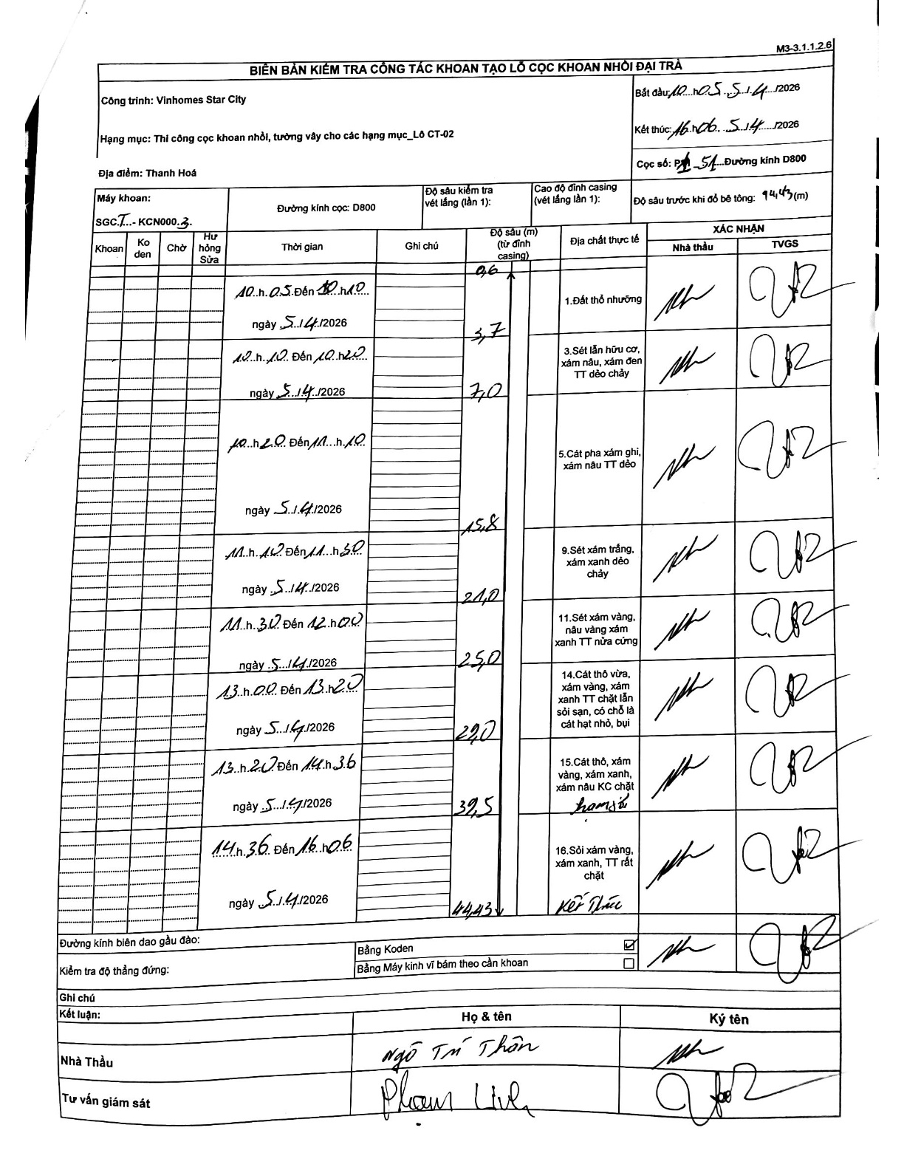
Dự án | Star City Thanh Hóa
Hạng mục | Thi công cọc khoan nhồi, tường vây cho các hạng mục_Lô CT-02
Tên bộ phận | Thanh Hoá
Số hiệu cọc | P1-51
Tên Máy khoan | SGCT-KCN0003
Đường kính | D800
Bắt đầu thi công | 10:05 05/04/2026
Kết thúc thi công | 16:06 05/04/2026

Địa chất TT | Đường kính | Mô tả lớp thiết kế | Từ (h) | Đến (h) | Cao độ từ | Cao độ đến | T.Gian (h) | Dài (m) | V (m/h) | Ghi chú
Đất thổ nhưỡng | D800 | Đất thổ nhưỡng | 10:05 05/04/2026 | 10:10 05/04/2026 | -0.71 | -0.6 | 0.08 | 0.11 | 1.32
2 | D800 | Sét lẫn hữu cơ, xám nâu, xám đen TT dẻo chảy | 10:10 05/04/2026 | 10:20 05/04/2026 | -0.6 | -5.7 | 0.17 | 5.1 | 30.6
3 | D800 | Cát pha xám ghi, xám nâu TT dẻo | 10:20 05/04/2026 | 11:10 05/04/2026 | -5.7 | -15.8 | 0.83 | 10.1 | 12.12
4 | D800 | Sét xám trắng, xám xanh dẻo chảy | 11:10 05/04/2026 | 11:30 05/04/2026 | -15.8 | -21 | 0.33 | 5.2 | 15.6
5 | D800 | Sét xám vàng, nâu vàng xám xanh TT nửa cứng | 11:30 05/04/2026 | 12:00 05/04/2026 | -21 | -25 | 0.5 | 4 | 8
6 | D800 | Cát thô vừa, xám vàng, xám xanh TT chặt lẫn sỏi sạn, có chỗ là cát hạt nhỏ, bụi | 13:00 05/04/2026 | 13:20 05/04/2026 | -25 | -29 | 0.33 | 4 | 12
7 | D800 | Cát thô, xám vàng, xám xanh, xám nâu KC chặt | 13:20 05/04/2026 | 14:36 05/04/2026 | -29 | -39.5 | 1.27 | 10.5 | 8.29
8 | D800 | Sỏi xám vàng, xám xanh, TT rất chặt | 14:36 05/04/2026 | 16:06 05/04/2026 | -39.5 | -44.43 | 1.5 | 4.93 | 3.29

ẢNH BIÊN BẢN GỐC

